Fiche technique produit
 | Fiche développement produit |  |  |  |  | Codification : CDP_R&D_TABL_01

 |  |  |  |  |  | Version : 4
 |  |  |  |  |  | Date d'application : 12/12/2023

►Présentation produit
Nom du projet | Entremets rond vanille pécan individuel - VERSION VELOURS BLANC
Référence provisoire + Numéro de version Remarque: reprendre la référence du brief produit | Rsu69001.01
Marque | Coup de pates
Nom du fournisseur | ARDELICE
Nom et adresse du site de fabrication | ARDELICE - PA de la forêt - 12, rue de la communauté - 44140 LE BIGNON

►Photo et montage produit
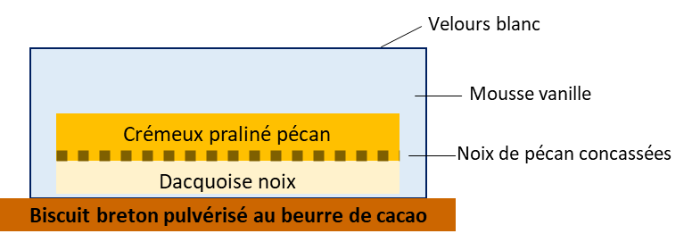 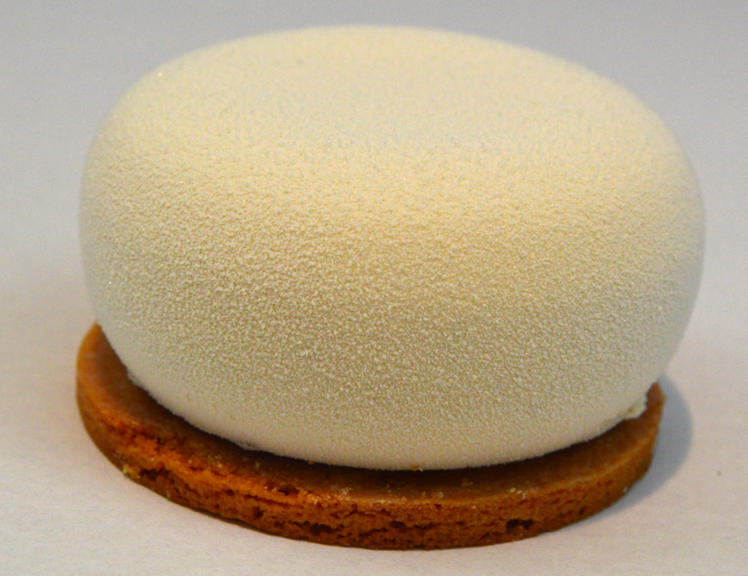

► Données complémentaires
État du produit |  |  | Cuit
DDM (jours) |  |  | 548 jours
Durée de vie après remise en œuvre (jours/température) Remarque: concerne l'ensemble des gammes produits |  |  | à consommer sous 48h après décongélation
Conseils de remise en œuvre |  |  | Laisser décongeler 6h boîte fermée en chambre froide entre 0 et 4°C. Ouvrir la boîte puis servir.

► Informations ingrédients
Présence huile de palme ? |  |  |  | Non
Si oui, l'huile de palme est-elle certifiée ?
Présence d’arômes non naturels |  |  |  | Non | Le produit doit respecter les exigences ingrédients indiquées dans la charte produits ARYZTA (selon le niveau concerné), y compris les matières premières composées : margarine, chocolat, pré-mix… (Hors support d’additif).
Présence d'œufs? |  |  |  | Oui
Si oui, les œufs sont-ils issus de poules élevées en cage ou hors cage? |  |  |  | Plein air
Présence de gélatine? |  |  |  | Oui
Si oui, précisez l'origine |  |  |  | Bovine
Présence d'additifs interdits à la charte Coup de pates? |  |  |  | Non
Si oui, détaillez

► Caractéristiques physiques produits
 | Tel que vendu | Après remise en œuvre
Poids net pièce (g) | 75g
Longueur (mm) | non applicable
Largeur (mm) | non applicable
Hauteur (ou épaisseur) (mm) | 3,5cm (+/-2mm)
Diamètre (mm) | 6,6cm (+/-2mm)

Cuisson sur four à sole ? (champ applicable uniquement pour les développements Famille PAIN précuit/cuit) |  | Précisez le type de cuisson (sole pierre/métallique, plaque, filet,…):

► Conditionnement
Emballage (Ex: carton, plateau, barquette, sachet etc.) | Matériau (Ex: carton, plastique etc.) | Type (Ex: aluminium, PET etc.) | Couleur (Ex: blanc, marron etc.) | Quantité par carton | Alimentarité
Calage 12 pièces | Plastique | PET | Noir | 1 | Oui | Attention: L'emballage doit être optimisé afin d'éviter l'excès de vide. Les produits doivent être maintenus lors du transport.
Carton blanc | Carton |  | Blanc | 1 fond et 1 couvercle | Oui
Ruban inviolabilité | Plastique | PP | Blanc | 1 | Non
Etiquette | Papier autocollant |  | Blanc | 1 | Non

Nombre de pièces dans le colis | 12
Poids net colis (Kg) | 900g
Dimensions colis: Longueur / Largeur / Hauteur (mm) | L: 385 | l: 280 | H: 70

Produit pré-emballé | Non
Présence étiquettes individuelles sur unité de consommation pour vente au consommateur (si concerné)
Attention: en cas d'étiquetage individuel, la signalétique de tri est obligatoire
► Palettisation
Hauteur palette (mm) Idéalement entre 1.80m et 1.90m, palette comprise | 1900.00 | à valider après validation du produit
Nombre de colis par couche | 6.00
Nombre de couches par palette | 25.00
Nombre de colis par palette | 150.00
 |  |  |  | Date: 28/06/2024

